Ejercicio 1 con 40
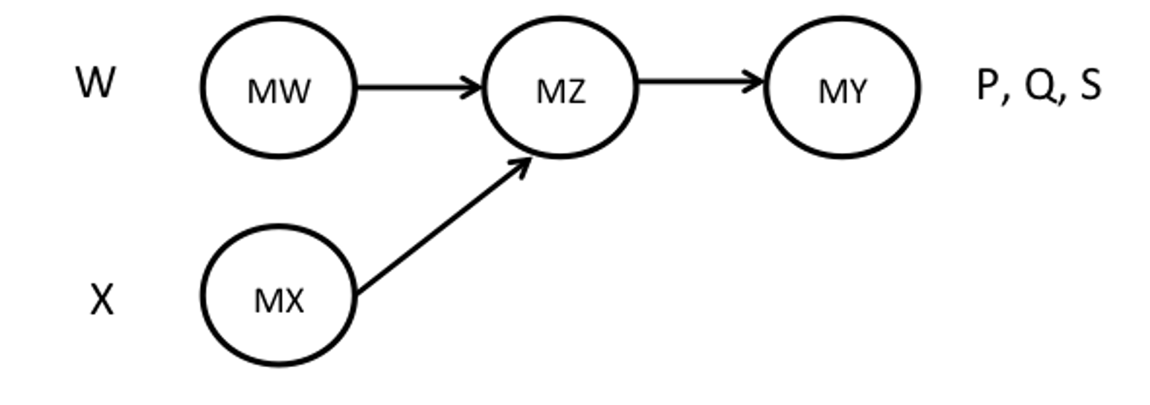
 | Producto y componentes | Demanda |  |  | W | X
 | P | 1200 |  | P | 5 | 4
 | Q | 800 |  | Q | 3 | 2
 | S | 1000 |  | S | 2 | 3
 | W |  |  | T disponible | 10920
 | X |  |  | Buffer
 |  |  | T disponible con buffer |  |  |  | Utilización

 | Takt time
 | P
 | Q
 | S
 | W
 | X

Máquinas | MW1 | MW2 | MW3 | MX1 | MX2 | MX3 | MZ1 | MZ2 | MY1 | MY2
Tiempo de ciclo | 10 | 15 | 20 | 20 | 10 | 15 | 8 | 5 | 5 | 7
Costo | 1200 | 1000 | 800 | 800 | 1200 | 1000 | 1800 | 2000 | 2000 | 1800
Número de máquinas ideal
Inversión
Número de máquinas
Inversión final

Capacidad Máxima | Centro de trabajo MW |  |  | Centro de trabajo MX |  |  | Centro de trabajo MZ |  |  | Centro de trabajo MY

 | Tiempo ciclo por unidad | Capacidad | Utilización | Tiempo ciclo por unidad | Capacidad | Utilización | Tiempo ciclo por unidad | Capacidad | Utilización

